Sheet1
Papper mars 2022
Lag:J18 | TeamXX

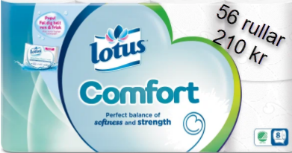
 | Friköp (250kr) | Toa | Hushåll | Fakturera
Liam Christmansson |  | 6 | 5 | 2160
Wiggo Nääf | X | 0 | 0 | 250
Alfred Åström |  | 9 | 5 | 2790
Anton Stenström |  | 4 | 0 | 840
Felix Hörnfeldt |  | 7 | 4 | 2190
Axel Rikardsson |  | 4 | 0 | 840
Leo Larsson |  | 3 | 1 | 810
Vilgot Lindström |  | 4 | 0 | 840
Ian Feltendal | X | 0 | 0 | 250
Mattias Övervall | X | 0 | 0 | 250
Hugo Bergman | X | 0 | 0 | 250
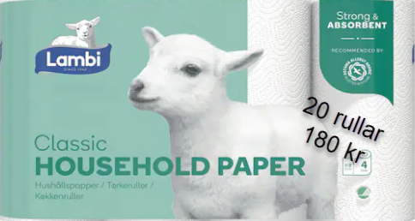
Anton Fahlgren |  | 4 | 0 | 840
Mille Abrahamsson |  | 0 | 4 | 720
Felix Heinås | X | 0 | 0 | 250
Nils Tunbratt |  | 4 | 0 | 840
Emil Stadin | X | 0 | 0 | 250
Ville Meskanen |  | 5 | 2 | 1410
Elliot Hammarström |  | 3 | 1 | 810
Lucas Falk |  | 3 | 2 | 990
Oscar Haga |  | 4 | 0 | 840
Simon Eriksson |  | 0 | 4 | 720
Isidor Nordling |  | 15 | 5 | 4050
Edvin Modin | X | 0 | 0 | 250
Anton Skarin |  | 6 | 2 | 1620
 |  | 0 | 0 | 0
 |  | 0 | 0 | 0
 |  | 0 | 0 | 0
 |  | 0 | 0 | 0
 |  | 0 | 0 | 0
 |  | 0 | 0 | 0
Totalt | 7 | 81 |  | 25060

